Defects
Bug list

Defect ID | Module/Function | Title | Description | QC Activity | Severity | Priority | Status | Created Date | Assigned to | Corrective Action
1 | Order drink - Redmi Note 11 - Android 10 | Kiểm tra hiển thị, thông báo khi khách hàng tiến hành đăng ký tài khoản mới với Username và Password hợp lệ | 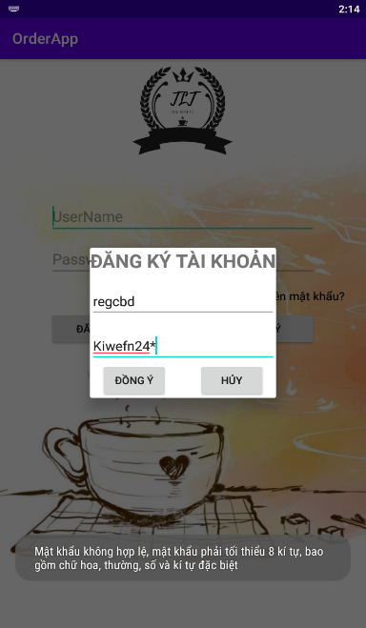 1. Nhập Username hợp lệ 2. Nhập Password hợp lệ 3. Nhấn đăng ký Kết quả mong muốn: Đăng ký thành công Kết quả thực tế: Đăng nhập không thành công | Integration Test | Medium | Medium | Assigned | 31/3/2023 | Lê Văn An
2 | Order drink - Redmi Note 11 - Android 10 | Kiểm tra hiển thị, thông báo khi chọn gửi mật khẩu mới về email hợp lệ | 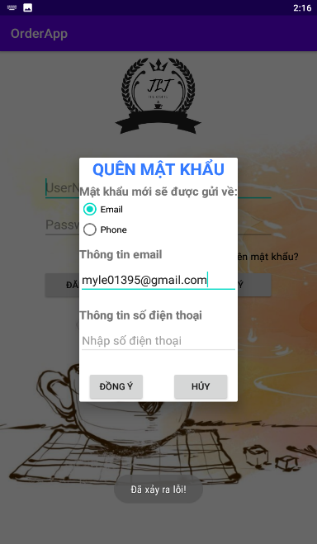 1. Chọn gửi mật khẩu mới về email hợp lệ Kết quả mong muốn: Gửi mật khẩu thành công Kết quả thực tế không gửi được mật khẩu, hiển thị thông báo như hình | Integration Test | Medium | Medium | Assigned | 31/3/2023 | Lê Văn An
3 | Order drink - Redmi Note 11 - Android 10 | Kiểm tra hiển thị, thông báo khi chọn gửi mật khẩu mới về điện thoại hợp lệ | 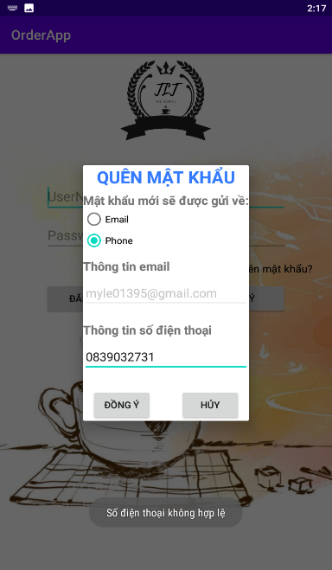 1. Chọn gửi mật khẩu mới về số điện thoại hợp lệ Kết quả mong muốn: Gửi mật khẩu thành công Kết quả thực tế không: gửi được mật khẩu, hiển thị thông báo như hình | Integration Test | Medium | Medium | Assigned | 31/3/2023 | Lê Văn An
4 | Order drink - Redmi Note 11 - Android 10 | Kiểm tra hiển thị cửa sổ giỏ hàng | 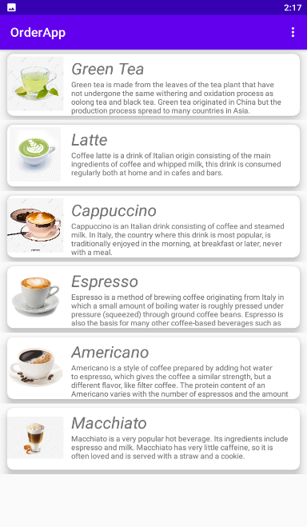 1. Nhấn icon giỏ hàng Kết quả mong muốn: Chuyển vào màn hình giỏ hàng Kết quả thực tế: Không có icon giỏ hàng | Integration Test | Medium | Medium | Assigned | 31/3/2023 | Lê Văn An

